Control de Cambios
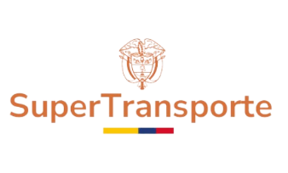
PROCESO DIRECCIONAMIENTO ESTRATÉGICO
PROGRAMA DE TRANSPARENCIA Y ÉTICA PÚBLICA - PTEP 2026
Código: | Asignado por la OAP |  | Versión: | Asignado por la OAP

Versión |  | Cambios Realizados |  |  | Fecha de aprobación en Comité Institucional de Gestión y Desempeño
1 |  | Se formula la primera versión del Programa de Transparencia y Ética Pública de acuerdo con los lineamientos establecidos en el Decreto 1122 de 2024 y el anexo técnico. Este programa fue aprobado en el marco del Comité de Gestión y Desempeño Institucional del 29 de enero del 2026 |  |  | 2026-01-29

